Sheet1
报价单
采购单位：惠州市中大惠亚医院
序号 | 名称 | 图片 | 规格型号 （单位：cm） | 品牌 | 数量 | 单位 | 单价 （元） | 金额 | 备注 | 科室
1 | 烧水壶 | 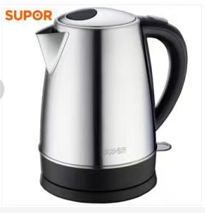 | SWF17K2-180 | 苏泊尔 | 3 | 个 |  | 0 |  | 党政办
2 | 录音电话 |  | 4G录音卡，可录音120小时，三组闹钟，内置一首铃声，可在SD卡内置个性铃声，34组12位来电，12组12位去电 | 得力 799 | 1 | 台 |  | 0 |  | 医务科
3 | 点验钞机 | 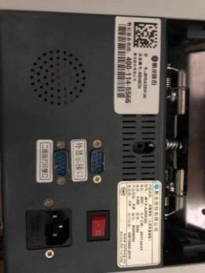 | 聚龙 JBYDJL202A1(A) | 聚龙 | 3 | 台 |  | 0 | 保修一年 | 收费处
4 | 点验钞机 | 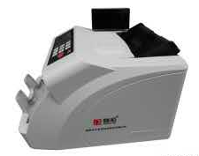 | 融和2110（B） | 融和 | 3 | 台 |  | 0 | 保修三年，免费提供1台试用2个月
5 | 切纸机 | 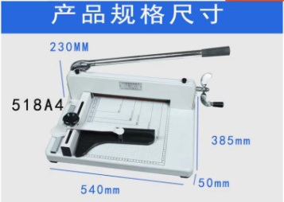 | 裁切厚度：400张A4复印纸（420mm) 裁纸尺寸：320mm*320mm 底盘尺寸：385mm*540*50mm毛重：20kg | 奥威518A4厚度裁纸机 | 1 | 台 |  | 0 |  | 病案统计室
总计：
 | 报价单位： |  | 联系人： |  |  | 联系电话：

